Kalkulator
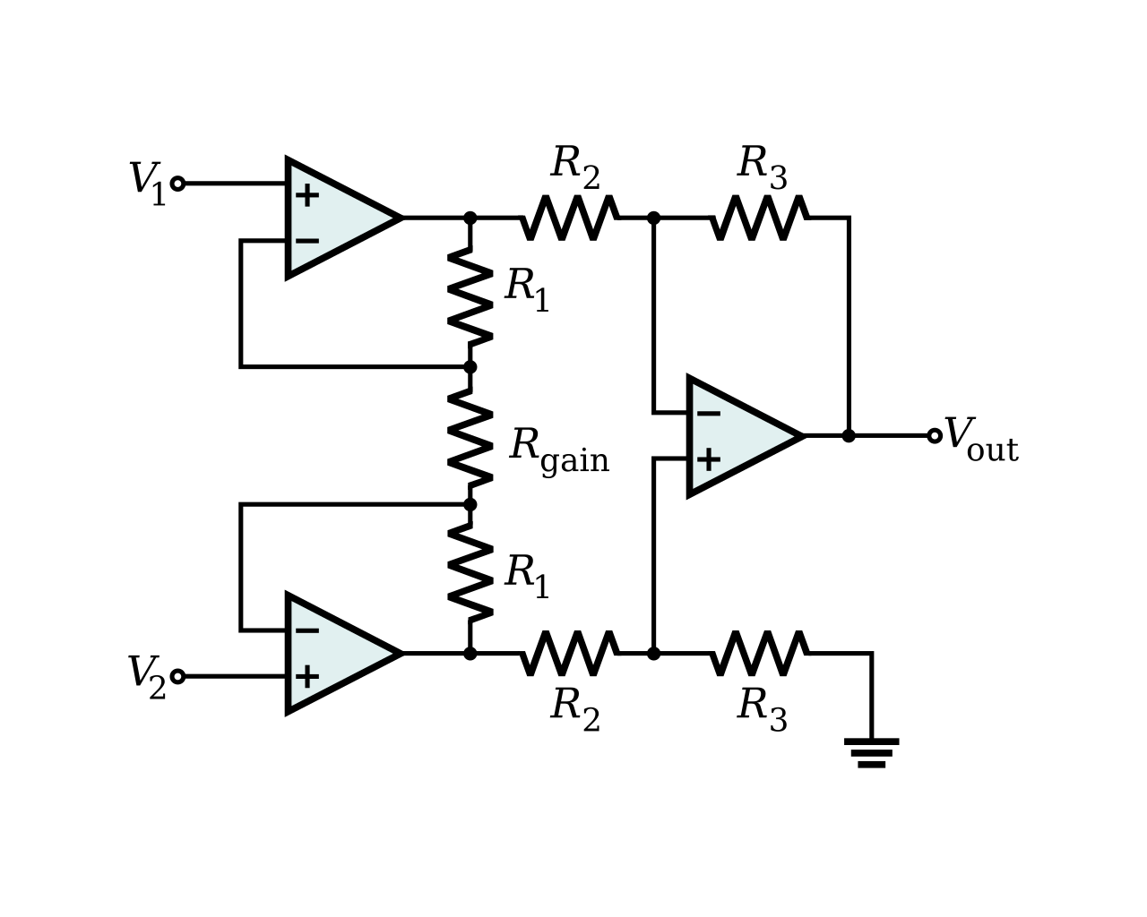
vin | 24
Gaindivider | 0.0013315579
1/Gaindivider | 751.00001284
V1 | 0.0319573896
V2 | 0
R1 | 100
R2 | 100
R3 | 100
Rgain | 2

Vout | 101
Gaindivider*Gain | 7.4356436915
 | 3.2276963496

 |  | gain sum
Rgain | 22 | 74.4 | 10.09
 | - | 751 | 1
 | 2 | 7.43 | 101

